Feuil1
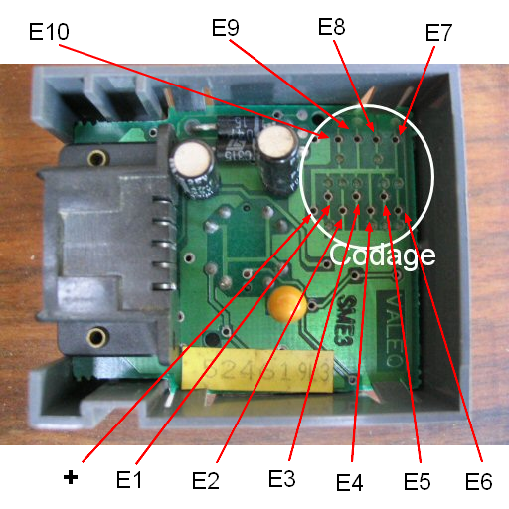
Émetteur |  |  | Récepteur |  | Désignation des broches: 1 masse; 2 non connecté (relié au + accessoire sur les 306); 3 et 4 commandes vers le boîtier de centralisation; 5 + permanent
+ | E1 | 8 | E10 | +
+ | E2 |  | E9 | +
GND | E3 | 3 | E8 | NC
NC | E4 |  | E7 | GND
+ | E5 | 7 | E6 | +
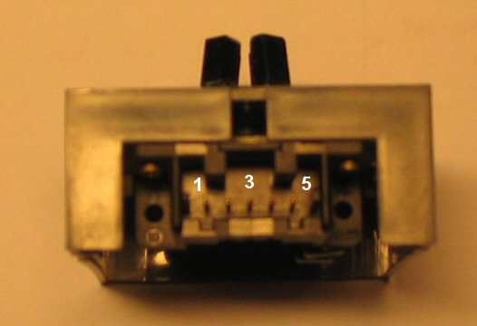
GND | E6 |  | E5 | NC
GND | E7 | 4 | E4 | NC
GND | E8 |  | E3 | NC
NC | E9 | 1 | E2 | GND
GND | E10 |  | E1 | NC

Émetteur |  |  | Récepteur
GND | E1 | 5 | E10 | NC
+ | E2 |  | E9 | +
NC | E3 | 2 | E8 | GND
+ | E4 |  | E7 | +
GND | E5 | 4 | E6 | NC
GND | E6 |  | E5 | NC
+ | E7 | 6 | E4 | +
NC | E8 |  | E3 | GND
NC | E9 | 1 | E2 | GND
GND | E10 |  | E1 | NC

Émetteur |  |  | Récepteur
NC | E1 | 0 | E10 | GND
NC | E2 |  | E9 | GND
GND | E3 | 3 | E8 | NC
NC | E4 |  | E7 | GND
NC | E5 | 0 | E6 | GND
NC | E6 |  | E5 | GND
NC | E7 | 1 | E4 | GND
GND | E8 |  | E3 | NC
GND | E9 | 3 | E2 | NC
NC | E10 |  | E1 | GND

Émetteur |  |  | Récepteur
NC | E1 | 0 | E10 | GND
NC | E2 |  | E9 | GND
+ | E3 | 7 | E8 | +
GND | E4 |  | E7 | NC
GND | E5 | 5 | E6 | NC
+ | E6 |  | E5 | +
+ | E7 | 7 | E4 | +
GND | E8 |  | E3 | NC
+ | E9 | 6 | E2 | +
NC | E10 |  | E1 | GND

